Big5
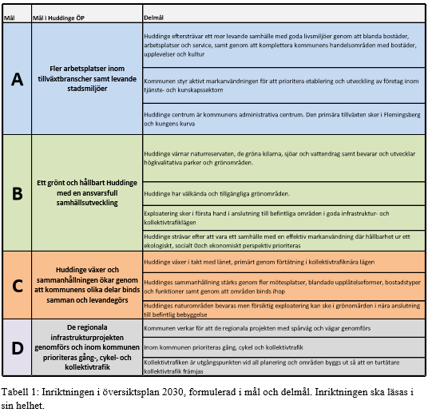
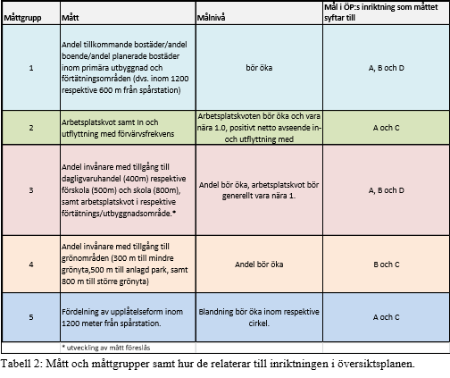
Metod

I aktualitetsprövningen valdes ett antal måttgrupper ut för att kunna följa inriktningen i planen

